第3票
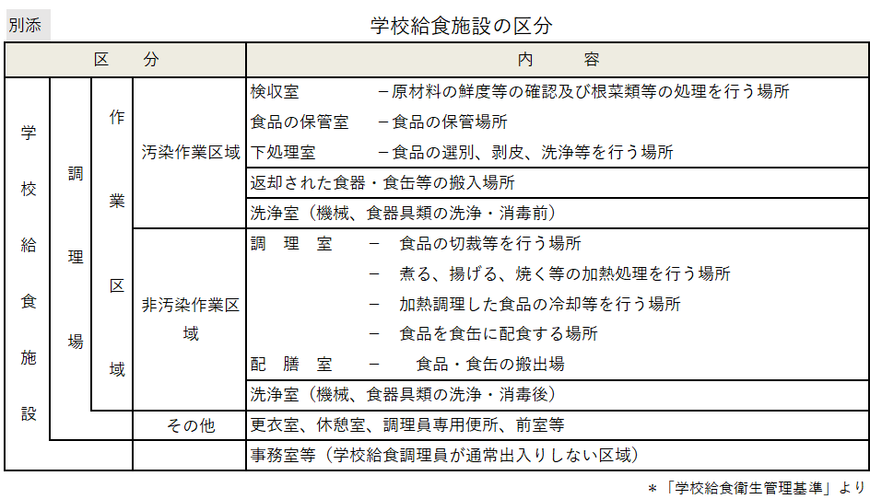
第3票 | 学校給食用食品の検収・保管等定期検査票
検収・保管等 | 1 検収に検収責任者が立ち会っているか。 |  |  | Ａ・Ｂ・Ｃ
 | 2 食品の情報を適切に点検し、記録・保存しているか。 |  |  | Ａ・Ｂ・Ｃ
 | 3 食肉類、魚介類等生鮮食品は、一回で使い切る量を購入しているか。 |  |  | Ａ・Ｂ・Ｃ
 | 4 納入業者を下処理室や調理室に立ち入らせていないか。学校薬剤師をはじめとした調理従事部外者が入る場合の入室チェックはされているか。 |  |  | Ａ・Ｂ・Ｃ
 | 5 食品は検収室で専用の容器に移し替え、衛生的に保管しているか。 |  |  | Ａ・Ｂ・Ｃ
 | 6 検収室では60ｃｍ以上の置台を使用しているか。 |  |  | Ａ・Ｂ・Ｃ
 | 7 「学校給食用食品の原材料・製品等の保存基準」に従い、保管されているか。 |  |  | Ａ・Ｂ・Ｃ
 | 8 牛乳は専用の保冷庫で保管しているか。 | 牛乳保管温度（10℃以下） | ℃ | Ａ・Ｂ・Ｃ
 | 9 泥付きの根菜類等の洗浄・皮むきなどの処理は検収室で行っているか。 |  |  | Ａ・Ｂ・Ｃ
使用水 | 10 色・濁り・匂い・味に問題はないか。 |  |  | Ａ・Ｂ・Ｃ
 | 11 遊離残留塩素は0.1mg/L以上あるか。 | 遊離残留塩素濃度 | mg/L | Ａ・Ｂ・Ｃ
 | 12 使用不適水があった場合の対応は決まっているか。 |  |  | Ａ・Ｂ・Ｃ
検食・保存食 | 13 検食は責任者を定め、摂食開始３０分前までに確実に行い、時間・結果が記録・保存されているか。 |  |  | Ａ・Ｂ・Ｃ
 | 14 保存食の採取は食品ごと（製造年月日、ロットなどが異なる場合には、それぞれ）に確実に行われており、 保存状態は良いか。また、廃棄日時が記録・保存されているか。（保管冷凍庫の温度基準は -20℃） |  |  | Ａ・Ｂ・Ｃ
 |  | 保存食専用冷凍庫の温度 （℃）
日常点検 | 15 日常点検は確実に行われており、記録は保存されているか。 |  |  | Ａ・Ｂ・Ｃ

※乾物、油脂類、粉類等を食品保管庫ではない場所で保管している場合、その種類と保管場所は |  |  |  | である。

